Det PeG - Dir y
y
b
h
As
Diagrama de interação |  |  |  | gf | gc | Kmod | gs
 |  |  |  | 1.4 | 1.4 | 0.85 | 1.15
 | kN,m

1) Seção de concreto

DOM1
DOM2
DOM3
DOM4
DOM4a
DOM5
0,2%
0,35%
εyd
1,0%
0%
 | b | h | fck |  | Kmod.fcd
 | 0.600m | 0.500m | 35.0MPa |  | 21250kN/m²

2) Seção de aço |  |  |  |  |  |  |  |  |  |  |  |  |  |  |  |  |  |  |  |  | x/h
 |  | aço |  |  |  |  |  |  |  |  |  |  |  |  |  |  |  |  |  | Domínios | ini | fin
 | camada | y | As | fyk | fyd | eyd |  | d/h |  |  |  |  |  |  |  |  |  |  |  | 1 | -99999 | 0.000
 | 1 | 0.050m | 30.0cm² | 500.0MPa | 43.48 | 0.0020703933747 |  | 0.900 |  |  |  |  |  |  |  |  |  |  |  | 2 | 0.000 | 0.233
 | 2 | 0.150m | 10.0cm² | 500.0MPa | 43.48 | 0.0020703933747 |  |  |  |  |  |  |  |  |  |  |  |  |  | 3 | 0.233 | 0.565
 | 3 | 0.300m | 10.0cm² | 500.0MPa | 43.48 | 0.0020703933747 |  |  |  |  |  |  |  |  |  |  |  |  |  | 4 | 0.565 | 0.9
 | 4 | 0.450m | 30.0cm² | 500.0MPa | 43.48 | 0.0020703933747 |  |  |  |  |  |  |  |  |  |  |  |  |  | 4a | 0.900 | 1
 | 5 |  |  |  | 0.00 | 0 |  |  |  |  |  |  |  |  |  |  |  |  |  | 5 | 1 | 99999
 |  | 0.450m | 80.0cm² |  |  | 0.0020703933747
 |  |  | 2.67%
3) Resposta da seção de concreto
 |  | 1 | 2 | 3 | 4 | 5 | 6 | 7 | 8 | 9 | 10 | 11 | 12 | 13 | 14 | 15
 | no | 0.00000 | 0.00000 | 0.06800 | 0.13600 | 0.20400 | 0.27200 | 0.34000 | 0.40800 | 0.47600 | 0.54400 | 0.61200 | 0.68000 | 0.74800 | 0.81600 | 0.85000
 | mo | 0.00000 | 0.00000 | 0.03128 | 0.05712 | 0.07752 | 0.09248 | 0.10200 | 0.10608 | 0.10472 | 0.09792 | 0.08568 | 0.06800 | 0.04488 | 0.01632 | 0.00000
 | x/h | -99999.00 | 0.00000 | 0.10000 | 0.20000 | 0.30000 | 0.40000 | 0.50000 | 0.60000 | 0.70000 | 0.80000 | 0.90000 | 1.00000 | 1.10000 | 1.20000 | 99999.00
 |  |  |  |  |  |  |  |  |  |  |  |  |  |  |  |  |  | y,polo/h | epolo
Domínios | 1 | 1 | 1 |  |  |  |  |  |  |  |  |  |  |  |  |  | 1 | 0.900 | -0.01
 | 2 |  |  | 1 | 1 |  |  |  |  |  |  |  |  |  |  |  | 2 | 0.900 | -0.01
 | 3 |  |  |  |  | 1 | 1 | 1 |  |  |  |  |  |  |  |  | 3 | 0.000 | 3.50E-03
 | 4 |  |  |  |  |  |  |  | 1 | 1 | 1 | 1 |  |  |  |  | 4 | 0.000 | 3.50E-03
 | 4a |  |  |  |  |  |  |  |  |  |  |  | 1 |  |  |  | 4a | 0.000 | 3.50E-03
 | 5 |  |  |  |  |  |  |  |  |  |  |  |  | 1 | 1 | 1 | 5 | 0.42857142857 | 2.00E-03
 |  |  |  |  |  |  |  |  |  |  |  |  |  |  |  |  |  |  | + encurtamento
 | Ndo | 0.000 | 0.000 | 510.000 | 1020.000 | 1530.000 | 2040.000 | 2550.000 | 3060.000 | 3570.000 | 4080.000 | 4590.000 | 5100.000 | 5610.000 | 6120.000 | 6375.000
 | Mdo | 0.000 | 0.000 | 117.300 | 214.200 | 290.700 | 346.800 | 382.500 | 397.800 | 392.700 | 367.200 | 321.300 | 255.000 | 168.300 | 61.200 | 0.000

4) Resposta da seção de aço

 | y,polo | 0.45000 | 0.45000 | 0.45000 | 0.45000 | 0.00000 | 0.00000 | 0.00000 | 0.00000 | 0.00000 | 0.00000 | 0.00000 | 0.00000 | 0.21429 | 0.21429 | 0.21429
 | e,polo | -1.000% | -1.000% | -1.000% | -1.000% | 0.350% | 0.350% | 0.350% | 0.350% | 0.350% | 0.350% | 0.350% | 0.350% | 0.200% | 0.200% | 0.200%
 | xLn | -49999.50000 | 0.00000 | 0.05000 | 0.10000 | 0.15000 | 0.20000 | 0.25000 | 0.30000 | 0.35000 | 0.40000 | 0.45000 | 0.50000 | 0.55000 | 0.60000 | 49999.50
camada | y | Defomações específicas do aço
1 | 0.050m | -1.000% | -0.111% | 0.000% | 0.143% | 0.233% | 0.263% | 0.280% | 0.292% | 0.300% | 0.306% | 0.311% | 0.315% | 0.298% | 0.285% | 0.200%
2 | 0.150m | -1.000% | -0.333% | -0.250% | -0.143% | 0.000% | 0.088% | 0.140% | 0.175% | 0.200% | 0.219% | 0.233% | 0.245% | 0.238% | 0.233% | 0.200%
3 | 0.300m | -1.000% | -0.667% | -0.625% | -0.571% | -0.350% | -0.175% | -0.070% | 0.000% | 0.050% | 0.087% | 0.117% | 0.140% | 0.149% | 0.156% | 0.200%
4 | 0.450m | -1.000% | -1.000% | -1.000% | -1.000% | -0.700% | -0.438% | -0.280% | -0.175% | -0.100% | -0.044% | 0.000% | 0.035% | 0.060% | 0.078% | 0.200%
5 | 0.000m | -1.000% | 0.000% | 0.125% | 0.286% | 0.350% | 0.350% | 0.350% | 0.350% | 0.350% | 0.350% | 0.350% | 0.350% | 0.328% | 0.311% | 0.200%

camada | y | Forças no aço
1 | 0.050m | -1304.35 | -700.00 | 0.00 | 900.00 | 1304.35 | 1304.35 | 1304.35 | 1304.35 | 1304.35 | 1304.35 | 1304.35 | 1304.35 | 1304.35 | 1304.35 | 1260.00
2 | 0.150m | -434.78 | -434.78 | -434.78 | -300.00 | 0.00 | 183.75 | 294.00 | 367.50 | 420.00 | 434.78 | 434.78 | 434.78 | 434.78 | 434.78 | 420.00
3 | 0.300m | -434.78261 | -434.78261 | -434.78261 | -434.78261 | -434.78261 | -367.50000 | -147.00000 | 0.00000 | 105.00000 | 183.75000 | 245.00000 | 294.00000 | 312.76596 | 326.66667 | 419.99928
4 | 0.450m | -1304.34783 | -1304.34783 | -1304.34783 | -1304.34783 | -1304.34783 | -1304.34783 | -1304.34783 | -1102.50000 | -630.00000 | -275.62500 | 0.00000 | 220.50000 | 375.31915 | 490.00000 | 1259.99406
5 | 0.000m | 0.00000 | 0.00000 | 0.00000 | 0.00000 | 0.00000 | 0.00000 | 0.00000 | 0.00000 | 0.00000 | 0.00000 | 0.00000 | 0.00000 | 0.00000 | 0.00000 | 0.00000

camada | y | Momentos devido às força no aço
1 | 0.050m | -260.870 | -140.000 | 0.000 | 180.000 | 260.870 | 260.870 | 260.870 | 260.870 | 260.870 | 260.870 | 260.870 | 260.870 | 260.870 | 260.870 | 252.001
2 | 0.150m | -43.478 | -43.478 | -43.478 | -30.000 | 0.000 | 18.375 | 29.400 | 36.750 | 42.000 | 43.478 | 43.478 | 43.478 | 43.478 | 43.478 | 42.000
3 | 0.300m | 21.73913 | 21.73913 | 21.73913 | 21.73913 | 21.73913 | 18.37500 | 7.35000 | 0.00000 | -5.25000 | -9.18750 | -12.25000 | -14.70000 | -15.63830 | -16.33333 | -20.99996
4 | 0.450m | 260.86957 | 260.86957 | 260.86957 | 260.86957 | 260.86957 | 260.86957 | 260.86957 | 220.50000 | 126.00000 | 55.12500 | 0.00000 | -44.10000 | -75.06383 | -98.00000 | -251.99881
5 | 0.000m | 0.00000 | 0.00000 | 0.00000 | 0.00000 | 0.00000 | 0.00000 | 0.00000 | 0.00000 | 0.00000 | 0.00000 | 0.00000 | 0.00000 | 0.00000 | 0.00000 | 0.00000

 | Nds | -3478.261 | -2873.913 | -2173.913 | -1139.130 | -434.783 | -183.750 | 147.000 | 569.348 | 1199.348 | 1647.255 | 1984.130 | 2253.630 | 2427.216 | 2555.797 | 3359.998
 | Mds | -21.739 | 99.130 | 239.130 | 432.609 | 543.478 | 558.489 | 558.489 | 518.120 | 423.620 | 350.285 | 292.098 | 245.548 | 213.646 | 190.014 | 21.002

5) Resposta da seção de concreto armado

Diagrama de iteração com As=80cm²
 | Nd | -3478.26 | -2873.91 | -1663.91 | -119.13 | 1095.22 | 1856.25 | 2697.00 | 3629.35 | 4769.35 | 5727.26 | 6574.13 | 7353.63 | 8037.22 | 8675.80 | 9735.00
 | Md | -21.74 | 99.13 | 356.43 | 646.81 | 834.18 | 905.29 | 940.99 | 915.92 | 816.32 | 717.49 | 613.40 | 500.55 | 381.95 | 251.21 | 21.00

6) Esforços Solicitantes aplicados

 | Nk | Mk |  |  |  |  |  | Nd | Md
1 | 2100 | 617.4000 |  |  |  |  |  | 2940.000 | 864.360
2 |  |  |  |  |  |  |  | 0.000 | 0.000
3 |  |  |  |  |  |  |  | 0.000 | 0.000
4 |  |  |  |  |  |  |  | 0.000 | 0.000
5 |  |  |  |  |  |  |  | 0.000 | 0.000

Calculos
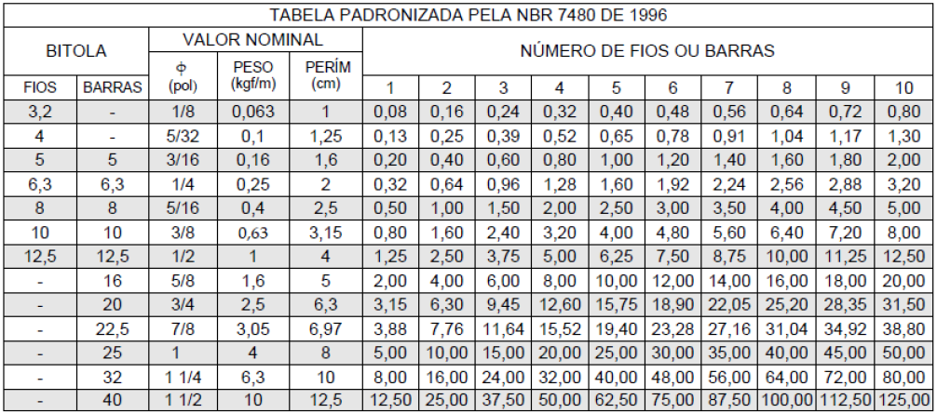
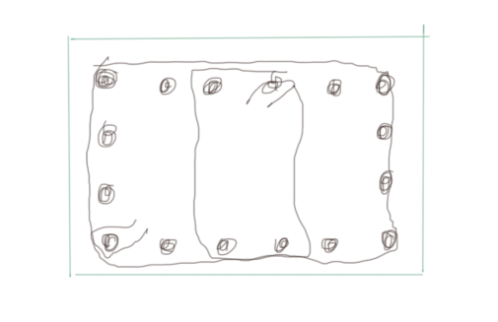
Respostas
ϒf | 1.4
ϒn | 1
Nd | 2940
λ | 83.04
ν | 0.392
e1 | 0.15 | m
ν+0,5 | 0.892 | adotar 1
e2 | 0.144 | m
As min | 10.137931034 | cm²
 | 12 | cm² | 6 phi 16 | 12 | cm²
inserindo no diagrama Nd x Md, conclusão: não suporta
Nova armadura |  |  | 16 phi 25 | 80 | cm²
inserindo no diagrama Nd x Md, conclusão: suporta
Estribos
φt | 5 | mm
 | 6.25 | mm | 6.3 | mm
espaçam | 200 | mm
 | 300 | mm
 | 0.5 | m
Não tem força cortante relevante
distância entre barras longitudinais maior que 20 x φt = 126 mm
portanto precisa de estribo adicional na barras centrais e as outras devem ser posicionadas a 10 cm das barras de canto

